Planilha1
Fig. 13 |  |  | Fig. 16
Dados exp. Para 63 dias |  |  | Dados com densidade de corrent |  | area = 7,07 cm^2
i (A) | V |  | j | V
0 | 0.679 |  | 0 | 0.69
0.49 | 0.482 |  | 0.069306930693 | 0.48
0.82 | 0.422 |  | 0.11598302687 | 0.422
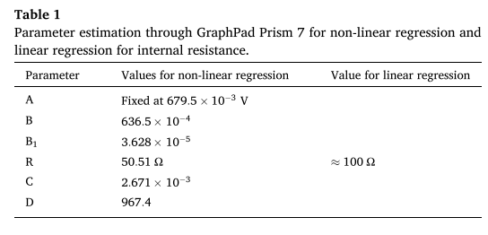
1.7 | 0.34 |  | 0.24045261669 | 0.34
2.5 | 0.25 |  | 0.35360678925 | 0.26
3.02 | 0.21 |  | 0.42715700141 | 0.215
3.2 | 0.16 |  | 0.45261669024 | 0.16
3.85 | 0.08 |  | 0.54455445545 | 0.08

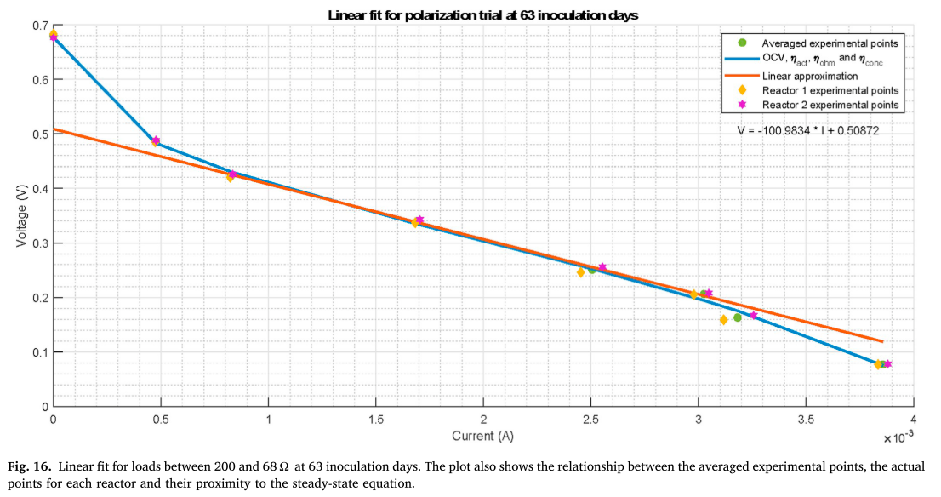
Dados do artigo
V | corrente | dens cor
0.6795 | 6.79E-100 | 0.338
0.4862 | 4.75E-04 | 0.2774075
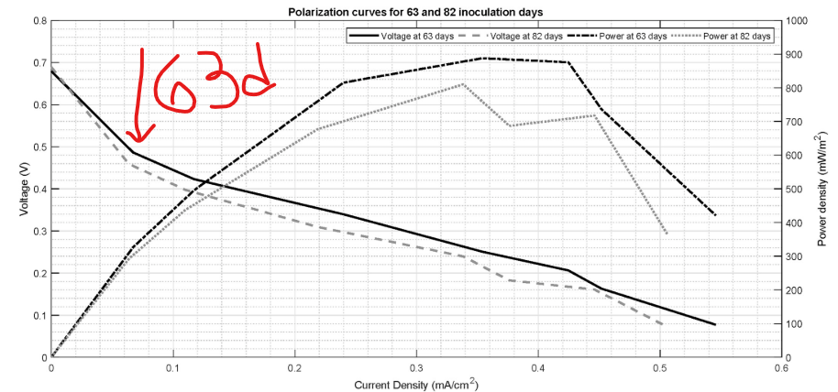
0.423 | 8.27E-04 | 0.271295
0.33975 | 1.69E-03 | 0.290275
0.25075 | 2.50E-03 | 0.30135
0.2062 | 3.01E-03 | 0.314565
0.1629 | 3.19E-03 | 0.304015
0.07715 | 3.86E-03 | 0.31007

